GAME画面
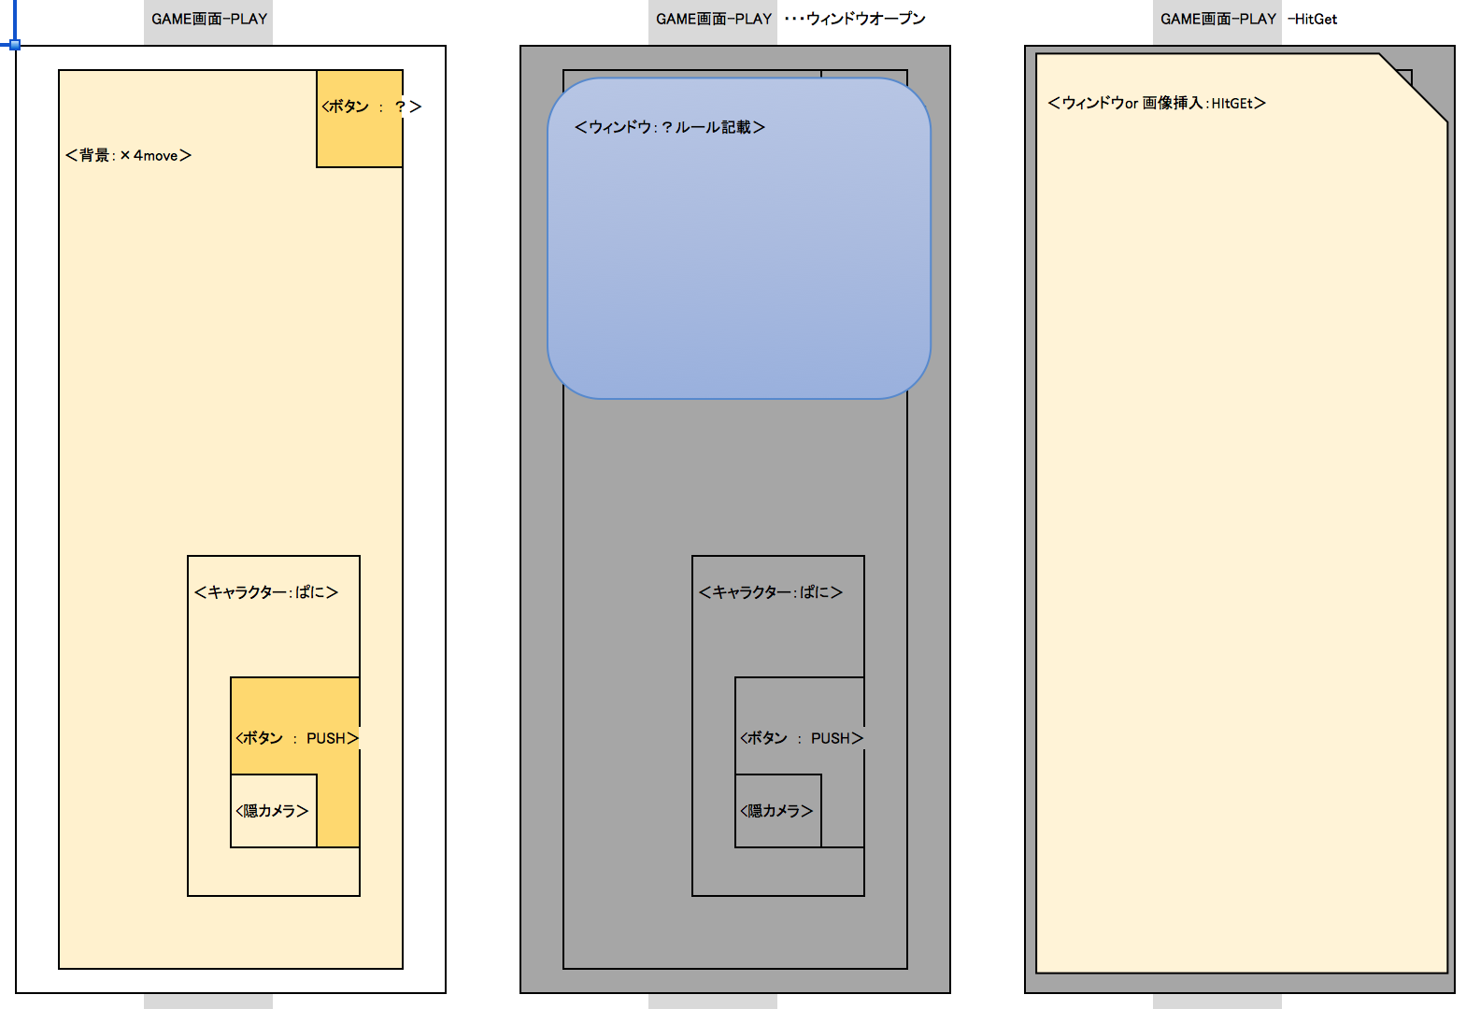
プロジェクト名 |  | きみのみ ～キミ、飲みたりてなくない？～ |  | 作成日 |  | 2016-05-13 |  | 作成者 |  | 森（叡）
画面名 |  | GAME画面 |  | 更新日 |  | 2016-05-20 |  | 更新者 |  | 小林

✖️
12
19
画面レイアウト
項目ID | 項目名 | 種類 | 活性/非活性 | 表示/非表示 | 初期値 | 出力仕様 | 入力制約 | 関連項目 | イベント有無
例 | ○○ラベル | TextField | 非活性 | 表示 | 「○○」 | 画像１表示 | - | - | -
11 | シェイクボタン | 画像 | 活性 | 表示 |  |  |  |  |  |  | ※画像ファイル未定
12 | ルールボタン | 画像 | 活性 | 表示
14
15
20
13 | 隠カメラ |  | 非活性 | 表示
14 | ぱに動画１ | 画像 | 活性 | 表示
15 | ぱに動画２ | 画像
16
17
16 | ぱに動画３ | 画像
20
17 | ぱに動画４ | 画像
18 | インフォメーションバナー(ルール)
19 | 「✖」ボタン
20 | Hit-Get画像 | 画像
21 | 次へボタン | 画像

11

13
<ボタン ：次へ >
21

画面項目詳細
No. | 項目ID | 項目名 | イベント
1 | 例 | ○○ラベル | 1．タップ時処理
 |  |  | ○○をする

メッセージ定義

共通イベント

